상품제안서
미니클립후레쉬-대 | 상품코드: S13734

 |  |  |  |  |  |  | 02-713-8555 | www.synergygift.co.kr
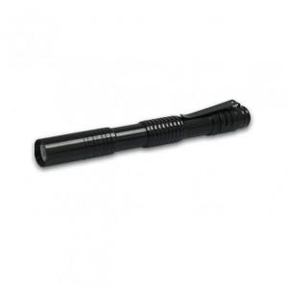

【상세/제작정보】 | LED전구 사용, 일반 후레쉬보다 빛이 강하며 작은 크기로 휴대성이 간편함

【인쇄/포장옵션】 | 레이저 / 포장지포장

【공급단가】 | 수량 | 150~ | 500~ | 1,000~ | 2,000~ | 3,000~
*VAT별도 | 단가 | 3,780원 | 3,640원 | 3,500원 | 3,360원 | 3,280원

【상품 URL】 | https://www.synergygift.co.kr:443/src/goods_detail.php?gdno=11038

